Лист1
ID | Название | Описание | Приоритет | Предварительные условия: | Шаги | Ожидаемый результат | Доп.информация

Название тестируемого приложения: Мобильное приложение "Мобильный хоспис"

 | Предисловие | Установка мобильного приложения "Мобильный хоспис" ("V Hospice") на эмулятор в Android Studio. | Высокий | Валидные данные зарегистрированного пользователя для авторизации: в поле "Login" ввести: login2, в поле "Password" ввести: "password2", эмулятор Android API 29 | 1. Установить и открыть Android Studio https://developer.android.com/studio | 1. Android Studio установлена и открыта. | 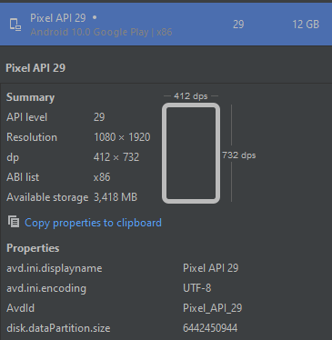
 |  |  |  |  | 2. Скачать архив с приложением, указанным в репозитории https://github.com/netology-code/qamid-diplom?tab=readme-ov-file | 2. Архив приложения "Мобильный хоспис" ("V Hospice") скачен.
 |  |  |  |  | 3. Установить на эмулятор Android API 29 (или мобильное устройство) приложение "Мобильный хоспис". | 3. Мобильное приложение "Мобильный хоспис" ("V Hospice") установлено на эмулятор.

 |  | Удаление | Высокий |  | 1. Удалить приложение | 1. Приложение удалено
 |  | Повторная установка | Высокий |  | 1. Установить приложение | 1. Приложение установлено

Тест-кейсы для раздела "Authorization"

TC - 1 | ТС-1. Авторизация с валидными данными | Проверяем авторизацию с валидными данными | Высокий | см. предисловие | 1. Открыть приложение. | 1. Отобразилась страница авторизации с полями "Login" и "Password" для ввода. | Будет автоматизирован
 |  |  |  |  | 2. В поле "Login" ввести: login2 | 2. В поле "Login" отобразился введенный логин "login2".
 |  |  |  |  | 3. В поле "Password" ввести: password2 | 3. В поле "Password" отобразился введенный пароль. Пароль скрыт под звёздочками (точками).
 |  |  |  |  | 4. Нажать на кнопку "Sing in". | 4. Отобразилась главная страница мобильного приложения "ВХОСПИСЕ".

TC - 2 | ТС-2. Поле "Login" пустое при авторизации | Проверяем авторизацию с пустым Login | Высокий | см. предисловие | 1. Открыть приложение. | 1. Отобразилась страница авторизации с полями "Login" и "Password" для ввода. | Будет автоматизирован
 |  |  |  |  | 2. Поле "Login" оставить пустым. | 2. Поле "Login" пустое.
 |  |  |  |  | 3. В поле "Password" ввести валидное значение: password2 | 3. В поле "Password" отобразился введенный пароль. Пароль под звёздочками (точками).
 |  |  |  |  | 4. Нажать на кнопку "Sing in". | 4. Отобразилось уведомление "Login and password cannot be empty".

TC - 3 | ТС-3. Авторизация с невалидными данными (неверный логин, верный пароль) | Проверяем авторизацию с невалидными данными | Высокий | см. предисловие | 1. Открыть приложение. | 1. Отобразилась страница авторизации с полями "Login" и "Password" для ввода. | Будет автоматизирован
 |  |  |  |  | 2. В поле "Login" ввести: login123 | 2. В поле "Login" отобразился введенный логин login123.
 |  |  |  |  | 3. В поле "Password" ввести: password2 | 3. В поле "Password" отобразился введенный пароль. Пароль под звёздочками (точками).
 |  |  |  |  | 4. Нажать на кнопку "Sing in". | 4. Отобразилось уведомление "Something went wrong. Try again later".

TC - 4 | ТС-4. Авторизация с невалидными данными (верный логин, неверный пароль) | Проверяем авторизацию с невалидными данными | Высокий | см. предисловие | 1. Открыть приложение. | 1. Отобразилась страница авторизации с полями "Login" и "Password" для ввода. | Будет автоматизирован
 |  |  |  |  | 2. В поле "Login" ввести: login2 | 2. В поле "Login" отобразился введенный логин login2
 |  |  |  |  | 3. В поле "Password" ввести: password234 | 3. В поле "Password" отобразился введенный пароль. Пароль под звёздочками (точками).
 |  |  |  |  | 4. Нажать на кнопку "Sing in". | 4. Отобразилось уведомление "Something went wrong. Try again later".

TC - 5 | ТС-5. Авторизация с незаполненными данными в поле логин и пароль | Проверяем авторизацию с пустыми обязательными полями | Высокий | см. предисловие | 1. Открыть приложение. | 1. Отобразилась страница авторизации с полями "Login" и "Password" для ввода. | Будет автоматизирован
 |  |  |  |  | 2. Поле "Login" оставить пустым. | 2. Поле "Login" пустое.
 |  |  |  |  | 3. Поле "Password" оставить пустым. | 3. Поле "Password" пустое.
 |  |  |  |  | 4. Нажать на кнопку "Sing in". | 4. Отобразилось уведомление "Login and password cannot be empty".

TC - 6 | ТС-6. Log out и повторная авторизация с валидными данными | Проверяем log out и повторную авторизацию | Высокий | см. предисловие и ТС-1. | 1. Открыть приложение. | 1. Отобразилась страница авторизации с полями "Login" и "Password" для ввода. | Будет автоматизирован
 |  |  |  |  | 2. В поле "Login" ввести: login2 | 2. В поле "Login" отобразился введенный логин "login2".
 |  |  |  |  | 3. В поле "Password" ввести: password2 | 3. В поле "Password" отобразился введенный пароль. Пароль скрыт под звёздочками (точками).
 |  |  |  |  | 4. Нажать на кнопку "Sing in". | 4. Отобразилась главная страница мобильного приложения "ВХОСПИСЕ".
 |  |  |  |  | 5. В верхнем правом углу нажать на иконку с человеком и выбрать "Log out" | 5. Произошёл выход пользователя из приложения. Отобразилась страница авторизации с полями "Login" и "Password" для ввода.
 |  |  |  |  | 6. В поле "Login" ввести: login2 | 6. В поле "Login" отобразился введенный логин "login2".
 |  |  |  |  | 7. В поле "Password" ввести: password2 | 7. В поле "Password" отобразился введенный пароль. Пароль скрыт под звёздочками (точками).
 |  |  |  |  | 8. Нажать на кнопку "Sing in". | 8. Отобразилась главная страница мобильного приложения "ВХОСПИСЕ".

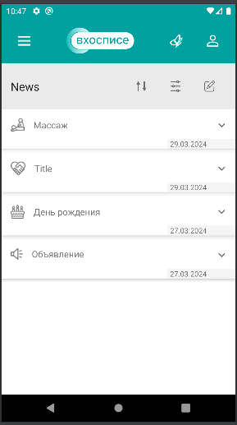
Тест-кейсы для вкладки "Главный экран Main" мобильного приложения "Мобильный хоспис" ("V Hospice").

TC - 7 | ТС-7. Переход во вкладку "News" через гамбургер на главной странице | Проверяем переход с Main в News | Высокий | См. TC - 1 | 1. На главной странице в верхнем левом углу через гамбургер выбрать и нажать на "News" | 1. Произойдёт переход и отобразится страница "News" с действующими новостями, а также управление сортировкой, фильтрами и редактированием новостей | Будет автоматизирован
 |  |  |  |  | 2. В верхнем левом углу через гамбургер вернуться на главный экран - выбрать и нажать на "Main" | 2. Произойдёт переход и отобразится главный экран с "News", где новости можно развернуть, свернуть и перейти в ALL NEWS.

TC - 8 | ТС-8. Переход во вкладку "News" через ALL NEWS на главной странице | Проверяем переход с ALL NEWS в News | Высокий |  | 1. На главной странице развернуть "News" | 1. Отобразятся действующие новости с заголовком, символом типа новости, датой начала, также появится кликабельная надпись ALL NEWS | Будет автоматизирован
 |  |  |  |  | 2. Развернуть и свернуть отображённые новости | 2. Новости разворачиваются по клику, появляется подробное описание развёрнутой новости, сворачиваются по клику
 |  |  |  |  | 3. На главной странице развернуть News и нажать на ALL NEWS | 3. Произойдёт переход и отобразится страница "News" с действующими новостями, а также управление сортировкой, фильтрами и редактированием новостей

Тест-кейсы для вкладки "News". Управление новостями/Control panel
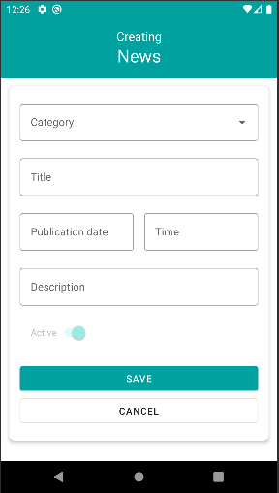
TC - 9 | ТС-9. Создание новости на странице News во вкладке "Control panel" с категорией "Объявление". | Проверяем создание новой категории, длинное описание, содержащее цифры, спецсимволы, адреса сайтов | Высокий | См. TC - 1 | 1. На главной странице развернуть "News" | 1. Отобразятся действующие новости с заголовком, символом типа новости, датой начала, также появится кликабельная надпись ALL NEWS | Будет автоматизирован
 |  |  |  |  | 2. Hазвернуть News и нажать на ALL NEWS | 2. Произойдёт переход и отобразится страница "News" с действующими новостями, а также управление сортировкой, фильтрами и редактированием новостей
 |  |  |  |  | 3. В панели управления News нажать на символ редактирования | 3. Отобразилась вкладка "Control panel" новостей.
 |  |  |  |  | 4. Нажать на кнопку "+" (Создание Новости). | 4. Отобразилась вкладка для создания новости с блоками category, title, publication date, time, description, active, save, cancel.
 |  |  |  |  | 5. Выбрать Category - "Объявления" для создания новости. | 5. В поле "Category" отобразилась категория новости Объявления..
 |  |  |  |  | 6. В поле "Title" указать заголовок "Объявление" | 6. В поле "Title" отобразился заголовок "Объявление"
 |  |  |  |  | 7. В поле "Publication Date" выбрать текущую дату по календарю. Нажать кнопку "ОК". | 7. В поле "Publication Date" отобразилась выбранная дата.
 |  |  |  |  | 8. В поле "Time" выбрать текущее время. Нажать кнопку "ОК". | 8. В поле "Time" отобразилось указанное время.
 |  |  |  |  | 9. Ввести в поле "Description" описание новости: " Назвать звезду именем любимого человека, очень просто. Дать имя звезде может каждый от студента до олигарха, ценовая политика лояльна. Такой оригинальный подарок запомнится Вашим родным и близким надолго, и никого не оставит равнодушным. Наша компания работает на рынке элитных подарков уже более 15 лет, и мы знаем, как преподнести подарок лучше всего. Звоните Россия Москва: Екатерина 7/495-255-53-48, Александр 7/495-792-72-28. или заходите на www.space.biz.ua или www.space-earth.ru подарков уже более 15 лет, и мы знаем, как преподнести подарок лучше всего. " | 9. В поле "Description" отобразилось описание новости: " Назвать звезду именем любимого человека, очень просто. Дать имя звезде может каждый от студента до олигарха, ценовая политика лояльна. Такой оригинальный подарок запомнится Вашим родным и близким надолго, и никого не оставит равнодушным. Наша компания работает на рынке элитных подарков уже более 15 лет, и мы знаем, как преподнести подарок лучше всего. Звоните Россия Москва: Екатерина 7/495-255-53-48, Александр 7/495-792-72-28. или заходите на www.space.biz.ua или www.space-earth.ru подарков уже более 15 лет, и мы знаем, как преподнести подарок лучше всего. " |  | 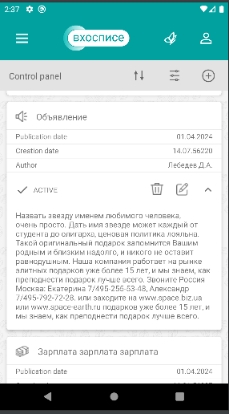
 |  |  |  |  | 10. Нажать на кнопку "Save". | 10. Объявление сохранилось и отобразилось в списке новостей: указана категория с символом "Объявление", publication date, creation date, author, active, а также символ удаления, редактирования, разворачивания/сворачивания новости.
 |  |  |  |  | 11. Развернуть созданную новость. | 11. Новость разворачивается. Отображается введённый ранее в поле "Description" текст.

ТС-10 | ТС-10. Создание новости на странице News во вкладке "Control panel" с категорией "День рождения". | Проверяем создание новой категории, с грядущей датой, 00:00 временем | Высокий |  | 1. В панели управления News нажать на символ редактирования | 1. Отобразилась вкладка "Control panel" новостей. | Будет автоматизирован
 |  |  |  |  | 2. Нажать на кнопку "+" (Создание Новости). | 2. Отобразилась вкладка для создания новости с блоками category, title, publication date, time, description, active, save, cancel.
 |  |  |  |  | 3. Выбрать Category - "День рождения" для создания новости. | 3. В поле "Category" отобразилась категория новости День рождения.
 |  |  |  |  | 4. В поле "Title" указать заголовок "Мой день рождения" | 4. В поле "Title" отобразился заголовок "Мой день рождения"
 |  |  |  |  | 5. В поле "Publication Date" выбрать грядущую дату по календарю. Нажать кнопку "ОК". | 5. В поле "Publication Date" отобразилась выбранная дата.
 |  |  |  |  | 6. В поле "Time" выбрать время 00:00. Нажать кнопку "ОК". | 6. В поле "Time" отобразилось указанное время.
 |  |  |  |  | 7. Ввести в поле "Description" описание новости: "Мой день рождения" | 7. В поле "Description" отобразилось описание новости: "Мой день рождения"
 |  |  |  |  | 8. Нажать на кнопку "Save". | 8. Объявление сохранилось и отобразилось в списке новостей: указана категория с символом "День рождения", publication date, creation date, author, active, а также символ удаления, редактирования, разворачивания/сворачивания новости.
 |  |  |  |  | 9. Развернуть созданную новость. | 9. Новость разворачивается. Отображается введённый ранее в поле "Description" текст.

ТС-11 | ТС-11. Создание новости на странице News во вкладке "Control panel" с категорией "Зарплата". | Проверяем создание новой категории, датой создания +1 месяц от текущей, время 23:59, символом в описании | Высокий | См. TC - 1 | 1. В панели управления News нажать на символ редактирования | 1. Отобразилась вкладка "Control panel" новостей. | Будет автоматизирован
 |  |  |  |  | 2. Нажать на кнопку "+" (Создание Новости). | 2. Отобразилась вкладка для создания новости с блоками category, title, publication date, time, description, active, save, cancel.
 |  |  |  |  | 3. Выбрать Category - "Зарплата" для создания новости. | 3. В поле "Category" отобразилась категория новости Зарплата.
 |  |  |  |  | 4. В поле "Title" указать заголовок "1" | 4. В поле "Title" отобразился заголовок "1"
 |  |  |  |  | 5. В поле "Publication Date" выбрать дату + 1 месяц от текущей даты по календарю. Нажать кнопку "ОК". | 5. В поле "Publication Date" отобразилась выбранная дата.
 |  |  |  |  | 6. В поле "Time" выбрать время 23:59. Нажать кнопку "ОК". | 6. В поле "Time" отобразилось указанное время.
 |  |  |  |  | 7. Ввести в поле "Description" описание новости: "1" | 7. В поле "Description" отобразилось описание новости: "1"
 |  |  |  |  | 8. Нажать на кнопку "Save". | 8. Объявление сохранилось и отобразилось в списке новостей: указана категория "1" с символом зарплаты, publication date, creation date, author, active, а также символ удаления, редактирования, разворачивания/сворачивания новости.
 |  |  |  |  | 9. Развернуть созданную новость. | 9. Новость разворачивается. Отображается введённый ранее в поле "Description" текст.

ТС-12 | ТС-12. Создание новости на странице News во вкладке "Control panel" с категорией "Профсоюз". | Проверяем создание новой категории, текущая дата, прошедшее время, спец.символы в заголовке | Высокий | См. TC - 1 | 1. В панели управления News нажать на символ редактирования | 1. Отобразилась вкладка "Control panel" новостей. | Будет автоматизирован
 |  |  |  |  | 2. Нажать на кнопку "+" (Создание Новости). | 2. Отобразилась вкладка для создания новости с блоками category, title, publication date, time, description, active, save, cancel.
 |  |  |  |  | 3. Выбрать Category - "Профсоюз" для создания новости. | 3. В поле "Category" отобразилась категория новости Профсоюз.
 |  |  |  |  | 4. В поле "Title" указать заголовок "@!" | 4. В поле "Title" отобразился заголовок "@!"
 |  |  |  |  | 5. В поле "Publication Date" выбрать текущую дату по календарю. Нажать кнопку "ОК". | 5. В поле "Publication Date" отобразилась выбранная дата.
 |  |  |  |  | 6. В поле "Time" выбрать прошедшее время. Нажать кнопку "ОК". | 6. В поле "Time" отобразилось указанное время.
 |  |  |  |  | 7. Ввести в поле "Description" описание новости: "1" | 7. В поле "Description" отобразилось описание новости: "1"
 |  |  |  |  | 8. Нажать на кнопку "Save". | 8. Объявление сохранилось и отобразилось в списке новостей: указана категория "1" с символом зарплаты, publication date, creation date, author, active, а также символ удаления, редактирования, разворачивания/сворачивания новости.
 |  |  |  |  | 9. Развернуть созданную новость. | 9. Новость разворачивается. Отображается введённый ранее в поле "Description" текст.

ТС-13 | ТС-13. Создание новости на странице News во вкладке "Control panel" с категорией "Праздник". | Проверяем создание новой категории, текущая дата, текущее время, категория, заголовок и описание совпадают | Высокий | См. TC - 1 | 1. В панели управления News нажать на символ редактирования | 1. Отобразилась вкладка "Control panel" новостей. | Будет автоматизирован
 |  |  |  |  | 2. Нажать на кнопку "+" (Создание Новости). | 2. Отобразилась вкладка для создания новости с блоками category, title, publication date, time, description, active, save, cancel.
 |  |  |  |  | 3. Выбрать Category - "Праздник" для создания новости. | 3. В поле "Category" отобразилась категория новости Праздник.
 |  |  |  |  | 4. В поле "Title" указать заголовок "Праздник" | 4. В поле "Title" отобразился заголовок "Праздник"
 |  |  |  |  | 5. В поле "Publication Date" выбрать текущую дату по календарю. Нажать кнопку "ОК". | 5. В поле "Publication Date" отобразилась выбранная дата.
 |  |  |  |  | 6. В поле "Time" выбрать текущее время. Нажать кнопку "ОК". | 6. В поле "Time" отобразилось указанное время.
 |  |  |  |  | 7. Ввести в поле "Description" описание новости: "Праздник" | 7. В поле "Description" отобразилось описание новости: "Праздник"
 |  |  |  |  | 8. Нажать на кнопку "Save". | 8. Объявление сохранилось и отобразилось в списке новостей: указана категория "Праздник" с соответствующим символом, publication date, creation date, author, active, а также символ удаления, редактирования, разворачивания/сворачивания новости.
 |  |  |  |  | 9. Развернуть созданную новость. | 9. Новость разворачивается. Отображается введённый ранее в поле "Description" текст.

ТС-14 | ТС-14. Создание новости на странице News во вкладке "Control panel" с категорией "Массаж". | Проверяем создание новой категории, с длинным заголовком, заголовок и описание совпадают | Высокий | См. TC - 1 | 1. В панели управления News нажать на символ редактирования | 1. Отобразилась вкладка "Control panel" новостей. | Будет автоматизирован
 |  |  |  |  | 2. Нажать на кнопку "+" (Создание Новости). | 2. Отобразилась вкладка для создания новости с блоками category, title, publication date, time, description, active, save, cancel.
 |  |  |  |  | 3. Выбрать Category - "Массаж" для создания новости. | 3. В поле "Category" отобразилась категория новости Массаж.
 |  |  |  |  | 4. В поле "Title" указать заголовок "Оригинальный подарок(по образцу объявления можно создать объявление любой тематики!)" | 4. В поле "Title" отобразился заголовок "Оригинальный подарок(по образцу объявления можно создать объявление любой тематики!)"
 |  |  |  |  | 5. В поле "Publication Date" выбрать текущую дату по календарю. Нажать кнопку "ОК". | 5. В поле "Publication Date" отобразилась выбранная дата.
 |  |  |  |  | 6. В поле "Time" выбрать время. Нажать кнопку "ОК". | 6. В поле "Time" отобразилось указанное время.
 |  |  |  |  | 7. Ввести в поле "Description" описание новости: "Оригинальный подарок(по образцу объявления можно создать объявление любой тематики!)" | 7. В поле "Description" отобразилось описание новости: "Оригинальный подарок(по образцу объявления можно создать объявление любой тематики!)"
 |  |  |  |  | 8. Нажать на кнопку "Save". | 8. Объявление сохранилось и отобразилось в списке новостей: указана категория "Оригинальный подарок(по образцу объявления можно создать объявление любой тематики!)" с соответствующим символом, publication date, creation date, author, active, а также символ удаления, редактирования, разворачивания/сворачивания новости.
 |  |  |  |  | 9. Развернуть созданную новость. | 9. Новость разворачивается. Отображается введённый ранее в поле "Description" текст.

ТС-15 | ТС-15. Создание новости на странице News во вкладке "Control panel" с категорией "Благодарность". | Проверяем создание новой категории, категория, заголовок и описание совпадают | Высокий | См. TC - 1 | 1. В панели управления News нажать на символ редактирования | 1. Отобразилась вкладка "Control panel" новостей. | Будет автоматизирован
 |  |  |  |  | 2. Нажать на кнопку "+" (Создание Новости). | 2. Отобразилась вкладка для создания новости с блоками category, title, publication date, time, description, active, save, cancel.
 |  |  |  |  | 3. Выбрать Category - "Благодарность" для создания новости. | 3. В поле "Category" отобразилась категория новости Благодарность
 |  |  |  |  | 4. В поле "Title" указать заголовок "Благодарность" | 4. В поле "Title" отобразился заголовок "Благодарность"
 |  |  |  |  | 5. В поле "Publication Date" выбрать текущую дату по календарю. Нажать кнопку "ОК". | 5. В поле "Publication Date" отобразилась выбранная дата.
 |  |  |  |  | 6. В поле "Time" выбрать время. Нажать кнопку "ОК". | 6. В поле "Time" отобразилось указанное время.
 |  |  |  |  | 7. Ввести в поле "Description" описание новости: "Благодарность" | 7. В поле "Description" отобразилось описание новости: "Благодарность"
 |  |  |  |  | 8. Нажать на кнопку "Save". | 8. Объявление сохранилось и отобразилось в списке новостей: указана категория "Благодарность" с соответствующим символом, publication date, creation date, author, active, а также символ удаления, редактирования, разворачивания/сворачивания новости.
 |  |  |  |  | 9. Развернуть созданную новость. | 9. Новость разворачивается. Отображается введённый ранее в поле "Description" текст.

ТС-16 | ТС-16. Создание новости на странице News во вкладке "Control panel" с категорией "Нужна помощь". | Проверяем создание новой категории | Высокий | См. TC - 1 | 1. В панели управления News нажать на символ редактирования | 1. Отобразилась вкладка "Control panel" новостей. | Будет автоматизирован
 |  |  |  |  | 2. Нажать на кнопку "+" (Создание Новости). | 2. Отобразилась вкладка для создания новости с блоками category, title, publication date, time, description, active, save, cancel.
 |  |  |  |  | 3. Выбрать Category - "Нужна помощь" для создания новости. | 3. В поле "Category" отобразилась категория новости Нужна помощь
 |  |  |  |  | 4. В поле "Title" указать заголовок "Нужна помощь" | 4. В поле "Title" отобразился заголовок "Нужна помощь"
 |  |  |  |  | 5. В поле "Publication Date" выбрать текущую дату по календарю. Нажать кнопку "ОК". | 5. В поле "Publication Date" отобразилась выбранная дата.
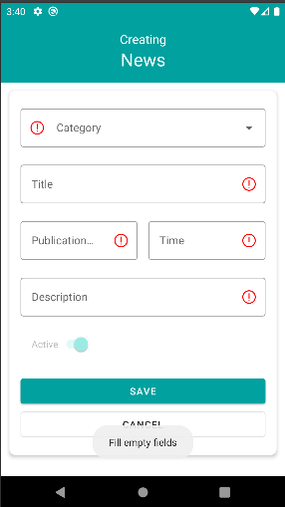
 |  |  |  |  | 6. В поле "Time" выбрать время. Нажать кнопку "ОК". | 6. В поле "Time" отобразилось указанное время.
 |  |  |  |  | 7. Ввести в поле "Description" описание новости: "Нужна помощь" | 7. В поле "Description" отобразилось описание новости: "Нужна помощь"
 |  |  |  |  | 8. Нажать на кнопку "Save". | 8. Объявление сохранилось и отобразилось в списке новостей: указана категория "Нужна помощь" с соответствующим символом, publication date, creation date, author, active, а также символ удаления, редактирования, разворачивания/сворачивания новости.
 |  |  |  |  | 9. Развернуть созданную новость. | 9. Новость разворачивается. Отображается введённый ранее в поле "Description" текст.

ТС-17 | ТС-17. Создание новости на странице News во вкладке "Control panel" с пустыми полями | Проверяем создание новости с пустыми/незаполненными полями | Высокий | См. TC - 1 | 1. В панели управления News нажать на символ редактирования | 1. Отобразилась вкладка "Control panel" новостей. | Будет автоматизирован
 |  |  |  |  | 2. Нажать на кнопку "+" (Создание Новости). | 2. Отобразилась вкладка для создания новости с блоками category, title, publication date, time, description, active, save, cancel.
 |  |  |  |  | 3. Не заполняя поля, нажать Save | 3. Отображается уведомление о необходимости заполнить все поля "Full empty fields". Создание новости запрещено.

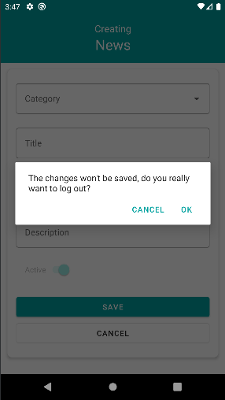
ТС-18 | ТС-18. Отмена создания новости на странице News во вкладке "Control panel" | Проверяем отмену создания новости | Высокий | См. TC - 1 | 1. В панели управления News нажать на символ редактирования | 1. Отобразилась вкладка "Control panel" новостей. | Будет автоматизирован
 |  |  |  |  | 2. Нажать на кнопку "+" (Создание Новости). | 2. Отобразилась вкладка для создания новости с блоками category, title, publication date, time, description, active, save, cancel.
 |  |  |  |  | 3. Не заполняя поля, нажать Cancel | 3. Отображается уведомление "The changes won't be saved, do you really want to log out?" Cancel, Ok.
 |  |  |  |  | 4. Нажать Ок. | 4. Новость не создана.

TC -19 | ТС-19. Просмотр новостей во вкладке "News" | Проверяем отображение созданных новостей | Высокий | См. TC - 1 | 1. Нажать на кнопку "News" на главной странице мобильного приложения. | 1. Отобразился список новостей. | Будет автоматизирован
 |  |  |  |  | 2. Нажать на кнопку развернуть новость. | 2. Отобразилось содержимое новости.
 |  |  |  |  | 3. Нажать на кнопку свернуть новость. | 3. Содержимое новости свернулось.

TC - 20 | ТС-20. Сортировка новостей во вкладке "News" | Проверяем сортировку новостей | Высокий | См. TC - 1 | 1. Нажать на кнопку "News" на главной странице мобильного приложения. | 1. Отобразился список новостей. | Будет автоматизирован
 |  |  |  |  | 2. Нажать на кнопку сортировки новостей. | 2. Новости отсортировались по дате публикации (от первой до последней и наоборот).

TC - 21 | ТС-21. Фильтрация новостей по категории "Объявление", во вкладке "News" | Проверяем фильтр только по категории | Высокий | См. TC - 1 | 1. Нажать на кнопку "News" на главной странице мобильного приложения. | 1. Отобразился список новостей. | Будет автоматизирован
 |  |  |  |  | 2. Нажать на кнопку "Filter news". | 2. Отобразилась вкладка для фильтрации новостей по категории, периоде(дата начала и окончания), по активности/неактивности
 |  |  |  |  | 3. Выбрать категорию для фильтрации новостей. | 3. В поле "Category" отобразился фильтр новостей.
 |  |  |  |  | 4. Нажать на кнопку "Filter". | 4. Отобразился список новостей отфильтрованный по категории "Объявление".

TC - 22 | ТС-22. Фильтрация новостей по дате(периоду), во вкладке "News" | Проверяем фильтр только по выбранному периоду | Высокий | См. TC - 1 | 1. Нажать на кнопку "News" на главной странице мобильного приложения. | 1. Отобразился список новостей. | Будет автоматизирован
 |  |  |  |  | 2. Нажать на кнопку "Filter news". | 2. Отобразилась вкладка для фильтрации новостей по категории, периоде(дата начала и окончания), по активности/неактивности
 |  |  |  |  | 3. Выбрать период для фильтрации новостей. | 3. В полях даты отобразился выбранный период.
 |  |  |  |  | 4. Нажать на кнопку "Filter". | 4. Отобразился список новостей отфильтрованный по указанному периоду.

TC - 23 | ТС-23. Фильтрация новостей по активности | Проверяем фильтр активности новости | Высокий | См. TC - 1 | 1. Нажать на кнопку "News" на главной странице мобильного приложения. | 1. Отобразился список новостей. | Будет автоматизирован
 |  |  |  |  | 2. Нажать на кнопку "Filter news". | 2. Отобразилась вкладка для фильтрации новостей по категории, периоде(дата начала и окончания), по активности/неактивности
 |  |  |  |  | 3. Выбрать Active фильтр | 3. Чек-бокс Active выбран
 |  |  |  |  | 4. Нажать на кнопку "Filter". | 4. Отобразился список новостей отфильтрованный по активности новостей
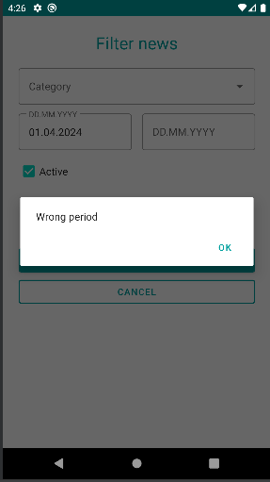
ТС-24 | ТС-24. Фильтрация новостей по неактивности | Проверяем фильтр по неактивным новостям | Высокий | См. TC - 1 | 1. Нажать на кнопку "News" на главной странице мобильного приложения. | 1. Отобразился список новостей. | Будет автоматизирован
 |  |  |  |  | 2. Нажать на кнопку "Filter news". | 2. Отобразилась вкладка для фильтрации новостей по категории, периоде(дата начала и окончания), по активности/неактивности
 |  |  |  |  | 3. Выбрать Not active фильтр | 3. Чек-бокс Not active выбран
 |  |  |  |  | 4. Нажать на кнопку "Filter". | 4. Отобразился список новостей отфильтрованный по неактивным новостям

ТС-25 | ТС-25. Фильтрация новостей, без указания категории, только с датой начала | Проверяем фильтр новостей только по дате начала создания | Высокий | См. TC - 1 | 1. Нажать на кнопку "Новости" на главной странице мобильного приложения. | 1. Отобразился список новостей. | Баг?
 |  |  |  |  | 2. Нажать на кнопку "Фильтровать Новости". | 2. Отобразилась вкладка для фильтрации новостей.
 |  |  |  |  | 3. Поле "Categoty" оставить пустым. | 3. Поле "Categoty" пустое.
 |  |  |  |  | 4. Указать только текущую дату создания в периоде | 4. Отобразилась указанная дата создания
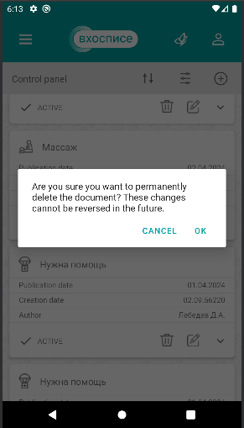
 |  |  |  |  | 5. Нажать на кнопку "Filter". | 5. Отфильтровать нельзя. Высвечивается уведомление "Wrong period"

TC - 26 | ТС-26. Удаление активной новости во вкладке "Control panel" | Проверяем удаление активной новости | Высокий | См. TC - 1 | 1. Нажать на кнопку "News" на главной странице Main мобильного приложения. | 1. Отобразился список новостей. | Будет автоматизирован
 |  |  |  |  | 2. Нажать на знак редактрования в панели News. | 2. Отобразилась вкладка "Control panel" новостей.
 |  |  |  |  | 3. Нажать на кнопку "Удалить" у первой Active новости. | 3. Отобразилось уведомление "Are you sure you want to permanently delete the document? These change cannot be reversed in the future. Cancel Ok".
 |  |  |  |  | 4. Нажать на кнопку "ОК". | 4. Новость удалилась из списка новостей.

TC - 27 | ТС-27. Редактирование новости во вкладке "Control panel" | Проверяем редактирование активной новости | Высокий | См. TC - 1 | 1. Нажать на кнопку "News" на главной странице Main мобильного приложения. | 1. Отобразился список новостей. | Будет автоматизирован
 |  |  |  |  | 2. Нажать на знак редактрования в панели News. | 2. Отобразилась вкладка "Control panel" новостей.
 |  |  |  |  | 3. Нажать на кнопку "Редактировать" новость. | 3. Отобразилась вкладка "Editing News" с блоками для редактирования: category, Title, Publication date, Time, Description, Active, кнопками Save и Cancel
 |  |  |  |  | 4. Изменить активность. | 4. Активность изменилась.
 |  |  |  |  | 5. Нажать на кнопку "Save". | 5. Изменения сохранились, новость отобразилась в списке новостей.

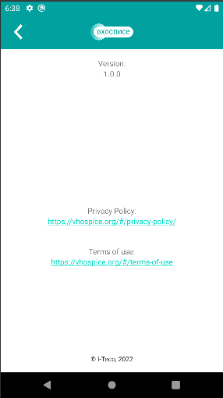
Тест-кейсы для вкладки "About" мобильного приложения "Мобильный хоспис" (V Hospice).

TC - 28 | ТС-28. Просмотр ссылки "Политика конфиденциальности" во вкладке "О приложении" мобильного приложения "Мобильный хоспис"(Позитивный) | Проверяем переход с Main в About, наличие ссылки и переход по ней в Политике конфиденциальности | Высокий | См. TC - 1 | 1. Нажать на кнопку главного меню (в левом верхнем углу, AppBar). | 1. Отобразились кнопки: "Main", "News", "About". | Будет автоматизирован. В шаге 3 - Условия политики конфиденциальности не отображаются на экране. БАГ?
 |  |  |  |  | 2. Нажать на кнопку "About". | 2. Отобразились version, Privacy Policy с сылкой, Terms of use с сылками для перехода.
 |  |  |  |  | 3. Нажать на ссылку в "Privacy Policy". | 3. Отобразились основные цели и условия обработки персональных данных пользователей и сведения о реализуемых требованиях к защите персональных данных.

TC - 29 | ТС-29. Просмотр ссылки "Пользовательское соглашение" во вкладке "О приложении" мобильного приложения "Мобильный хоспис"(Позитивный) | Проверяем переход с Main в About, наличие ссылки и переход по ней в Политике конфиденциальности | Высокий | См. TC - 1 | 1. Нажать на кнопку главного меню (в левом верхнем углу, AppBar). | 1. Отобразились кнопки: "Main", "News", "About". | Будет автоматизирован. В шаге 3 - Условия пользовательского соглашения не отображаются на экране. БАГ?
 |  |  |  |  | 2. Нажать на кнопку "About". | 2. Отобразились version, Privacy Policy с сылкой, Terms of use с сылками для перехода.
 |  |  |  |  | 3. Нажать на ссылку в "Terms of use". | 3. Отобразились основные цели и условия обработки персональных данных пользователей и сведения о реализуемых требованиях к защите персональных данных.

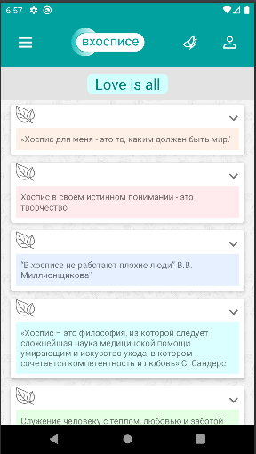
Тест-кейсы для вкладки "Тематические цитаты" мобильного приложения "Мобильный хоспис" (V Hospice)

TC - 30 | ТС-30. Развернуть/свернуть тематическую цитату, во вкладке "Love is all", мобильного приложения "Мобильный хоспис"(Позитивный) | Проверяем переход и отображение тематических цитат | Высокий | См. TC - 1 | 1. На главной странице экрана приложения нажать на кнопку "Бабочка" (Тематические цитаты). | 1. Отобразился список тематических цитат. | Будет автоматизирован
 |  |  |  |  | 2. Нажать на кнопку развернуть тематическую цитату. | 2. Отобразилось содержимое тематической цитаты.
 |  |  |  |  | 3. Нажать на кнопку свернуть тематическую цитату. | 3. Содержимое тематической цитаты свернулось.

